Deckblatt
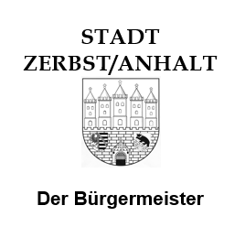

Stadt Zerbst/Anhalt
Sozial-, Schul- und Sportverwaltung
Schloßfreiheit 12
39261 Zerbst/Anhalt

Deckblatt zum Verwendungsnachweis
auf Bewilligung von Sportfördermittel entsprechend der
Richtlinie über die Gewährung von Zuwendungen zur Förderung des Sports in der Stadt Halle (Saale)
Stadt Zerbst/Anhalt - (Sportförderrichtlinie) für das Jahr 2022

Angaben zum Antragsteller

Name des Sportvereins
Vereinsnummer lt. Datenbank LSB

Anschrift des Sportvereins
 |  | Straße / Haus-Nr.
 |  | PLZ/ Ort

Ansprechpartner des Sportvereins
 |  | Name
 |  | Telefon
 |  | E-Mail

Datenschutzhinweis
Die in den Verwendungsnachweisen des Förderjahres lt. diesem Deckblatt enthaltenen personenbezogenen Daten und sonstigen Angaben werden vom Empfänger dieser Anträge und seinen Beauftragten im Rahmen seiner/ihrer Zuständigkeit erhoben, verarbeitet und genutzt. Eine Weitergabe dieser Daten an andere Stellen richtet sich nach der Datenschutz-Grundverordnung (EU-DSGVO) und dem Datenschutzgesetz Sachsen-Anhalt - DSG LSA.

Soweit in den Verwendungsnachweisen des Förderjahres lt. diesem Deckblatt personenbezogene Daten von Beschäftigten des Vereins oder sonstigen natürlichen Personen enthalten sind, wurden diese entsprechend den Datenschutzhinweisen informiert und deren Einverständnis eingeholt.

 |  |  |  | Ja

 | Stempel Verein / rechtsverbindliche Unterschrift
Datum |  |  | Name des Unterzeichners (in Druckbuchstaben)

